全国図1-1
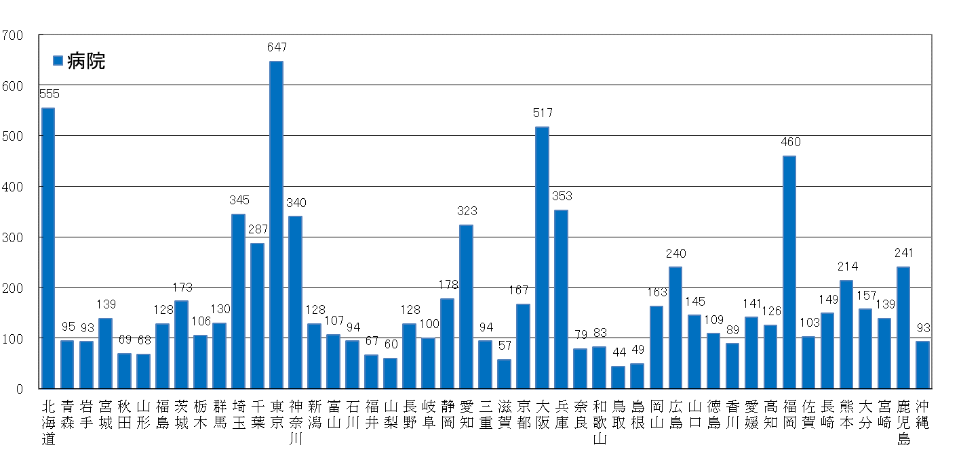
全国、都道府県図-1-① グラフでみる都道府県別施設数（病院・一般診療所・歯科診療所）
 | 平成30（2018）年10月1日現在 | リンク（自動更新）

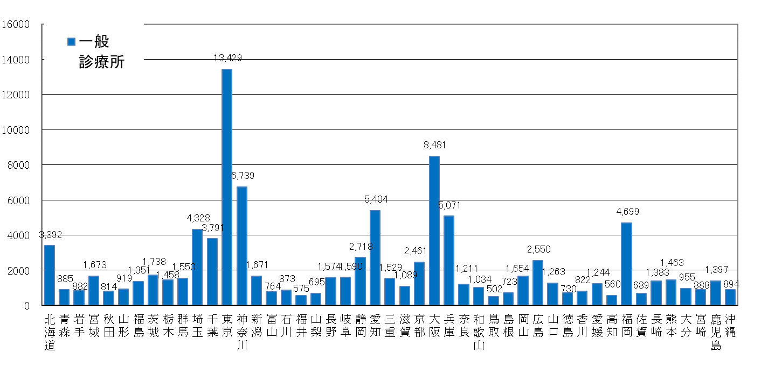

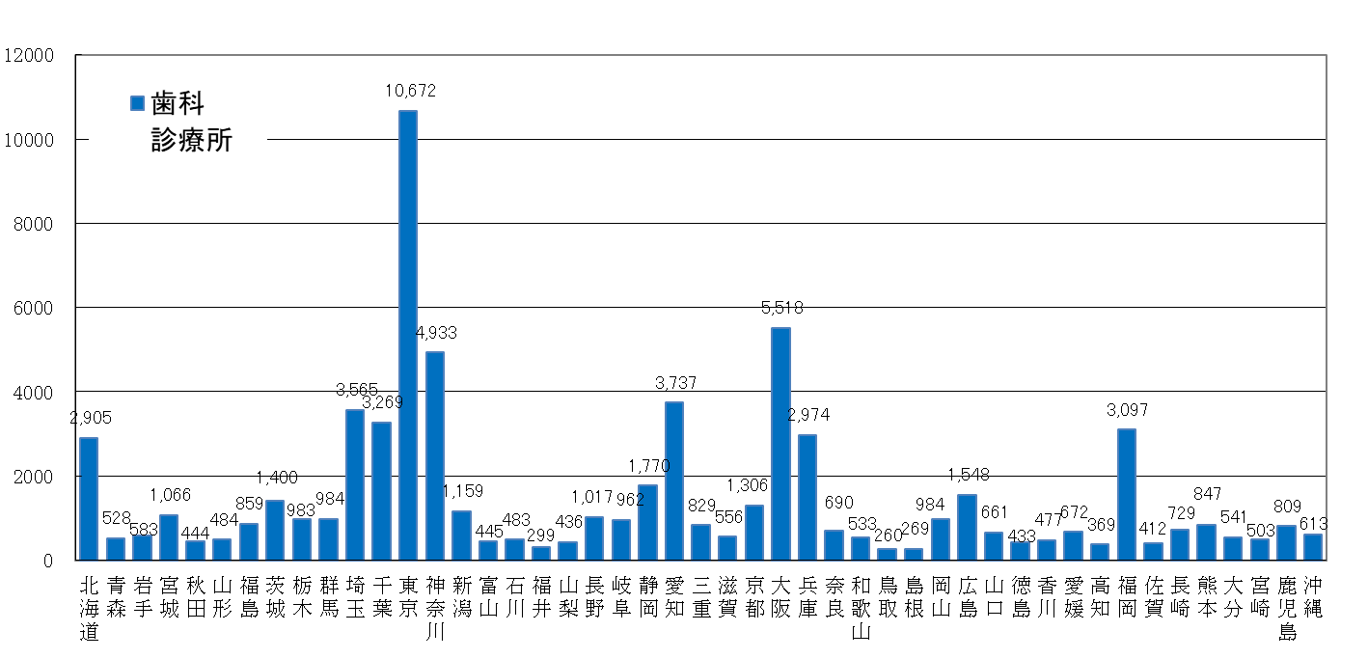

全国図1-2
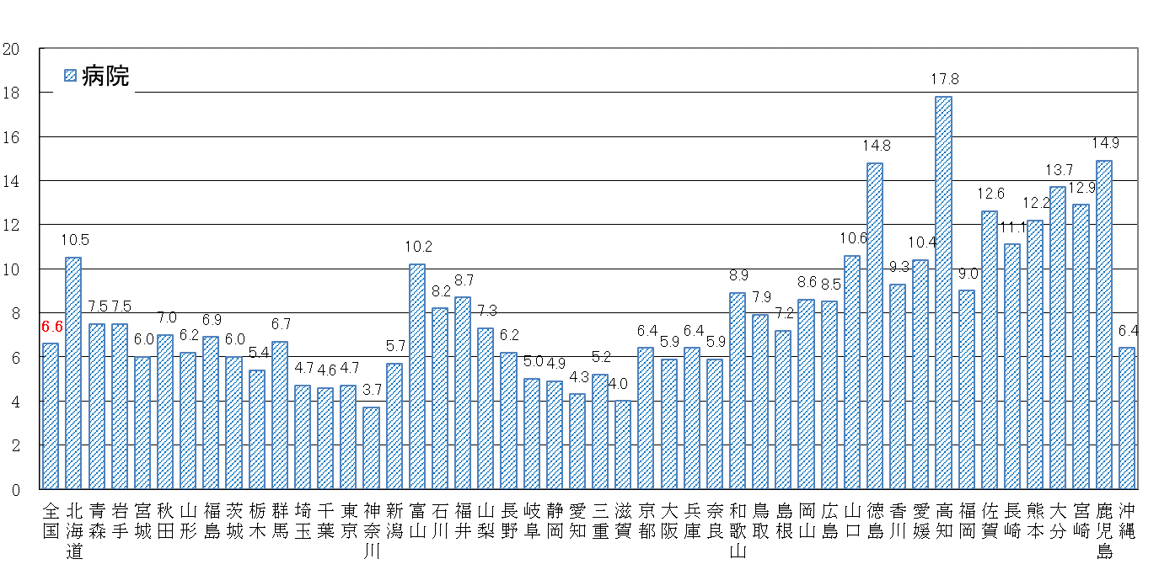
全国、都道府県図-1-② グラフでみる都道府県別人口10万対施設数（病院・一般診療所・歯科診療所）
 | 平成30（2018）年10月1日現在 | リンク（自動更新）

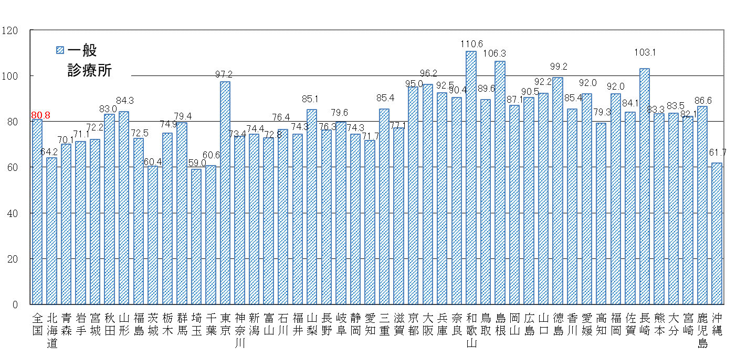

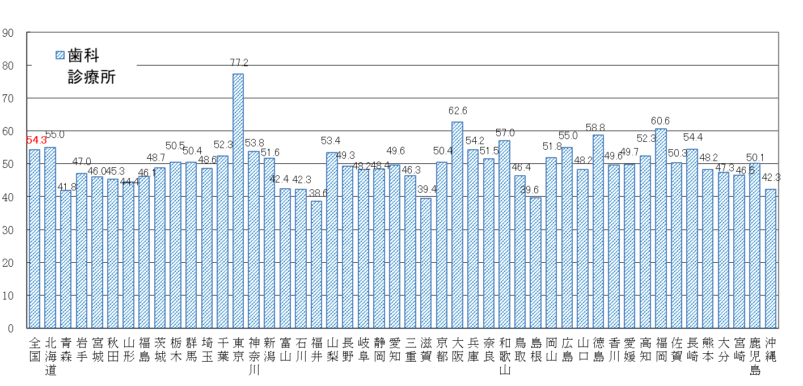

全国図2-1
全国、都道府県図-2-① グラフでみる都道府県別 病床数
 | 平成30（2018）年10月1日現在

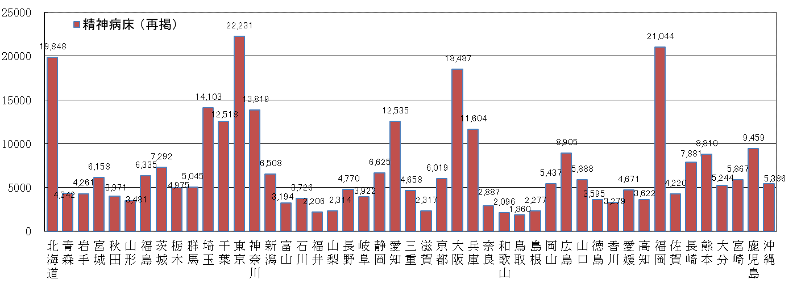

全国図2-2
全国、都道府県図-2-② グラフでみる都道府県別 人口10万対病床数
 | 平成30（2018）年10月1日現在

